①余白記載なし
給与の支払者受付印
令和2年分 給与所得者の基礎控除申告書 兼 給与所得者の配偶者控除等申告書 兼 所得金額調整控除申告書
所轄税務署長 |  |  |  |  | 給与の支払者の 名称 （ 氏 名 ） |  |  |  |  |  |  |  |  |  |  |  |  | （ フ リ ガ ナ ） あ な た の 氏 名
 |  |  |  |  |  |  |  |  |  |  |  |  |  |  |  |  |  |  |  |  |  |  |  |  |  |  |  |  |  |  |  |  |  |  |  | ㊞
基・配・所
 |  |  |  |  | 給与の支払者の 法 人 番 号 |  |  |  |  | ※この申告書の提出を受けた給与の支払者(個人は除きます。）が記載してください。

 |  |  |  |  | 給与の支払者の 所 在 地（住所） |  |  |  |  |  |  |  |  |  |  |  |  | あ な た の 住 所 又 は 居 所
税務署長

～記載に当たってのご注意～ |  |  |  |  |  |  |  |  |  |  |  |  |  |  |  | ◆ 給与所得者の配偶者控除等申告書 ◆

 | ◎「基礎控除申告書」と「配偶者控除等申告書」については、次の場合に応じて記載してください。 |  |  |  |  |  |  |  |  |  |  |  |  |  |  |  | ○ 「控除額の計算」の表の「区分Ⅰ」欄については、「基礎控除申告書」の「区分Ⅰ」欄を参照してください。 |  |  |  |  |  |  |  |  |  |  |  |  |  |  |  |  |  |  |  |  |  |  |  |  |  | ● | ◎ | ◎
 | 1 | あなたの本年中の合計所得金額の見積額が1,000万円以下で、かつ、配偶者の本年中の合計所得金額の見積額が133万円以下である場合は、「基礎控除申告書」、「配偶者控除等申告書」の順に記載してください。 |  |  |  |  |  |  |  |  |  |  |  |  |  |  | ○ 「基礎控除申告書」の「区分Ⅰ」欄が(A)～(C)に該当しない場合や「配偶者控除等申告書」の「区分Ⅱ」欄が①～④に該当しない場合は、配偶者控除及び配偶者特別控除の 適用を受けることはできません。 |  |  |  |  |  |  |  |  |  |  |  |  |  |  |  |  |  |  |  |  |  |  |  |  |  | この申告書は、給与支払者が一定の帳簿を備え付けることで例外的に個人番号の記載を不要とするものです。 | この申告書の記載に当たっては、国税庁が公表している記載例等をお読みください。 | 国税庁公表「令和2年分給与所得者の基礎控除申告書兼給与所得者の配偶者控除等申告書兼所得金額調整控除申告書」を参考に作成しています。

 | 2 | 上記１以外で、かつ、あなたの本年中の合計所得金額の見積額が2,500万円以下である場合は、「基礎控除申告書」のみ記載してください（「配偶者控除等申告書」を記載する必要はありません。）。 |  |  |  |  |  |  |  |  |  |  |  |  |  |  | （フリガナ） |  |  |  |  |  |  |  |  | 配偶者の個人番号 |  |  |  |  |  |  |  |  | 配偶者の生年月日
 |  |  |  |  |  |  |  |  |  |  |  |  |  |  |  |  |  |  |  |  |  |  |  |  |  | 既に個人番号を提供済みのため この欄に個人番号の記載はしません |  |  |  |  |  |  |  |  | 明・大 昭・平 |  |  |  | 年 | 月 |  | 日
 |  |  |  |  |  |  |  |  |  |  |  |  |  |  |  |  | 配偶者の氏名

 | ◎「所得金額調整控除申告書」については、年末調整において所得金額調整控除の適用を受けようとする場合に記載してください。なお、あなたの本年中の主たる給与の収入金額に850万円以下である場合又は「所得金額調整控除申告書」の「要件」欄の各項目のいずれにも該当しない場合には、所得金額調整控除の適用を受けることはできません。
 |  |  |  |  |  |  |  |  |  |  |  |  |  |  |  |  |  |  |  |  |  |  |  |  |  | あなたと配偶者の住所又は居所が 異なる場合の配偶者の住所又は居所 |  |  |  |  |  |  |  |  | 非居住者 である配偶者 |  |  | 生計を一にする事実

◆ 給与所得者の基礎控除申告書 ◆

 | ○あなたの本年中の合計所得金額の見積額の計算 |  |  |  |  |  |  |  |  |  |  |  |  |  |  |  | 〇配偶者の本年中の合計所得金額の見積額の計算
 | 所得の種類 |  |  |  |  | 収入金額 |  |  |  |  | 所得金額※ |  |  |  |  |  | 所得の種類 |  |  |  |  | 収入金額 |  |  |  |  | 所得金額※ |  |  |  |  |  | 判定 |  |  | 48万円以下かつ年齢70歳以上 （昭26.1.1以前生） 《老人控除対象配偶者に該当》 |  |  |  |  | (①) | 配偶者控除
 | (1) | 給与所得 |  |  |  |  |  |  |  | 円 |  |  |  |  | 円 |  | (1) |  | 給与所得 |  |  |  |  |  |  | 円 |  |  |  | 円
 |  |  |  |  |  |  |  |  |  |  |  |  |  |  |  |  |  |  |  |  |  |  |  |  |  |  |  |  |  |  |  |  |  |  |  | 48万円以下かつ年齢70歳未満 |  |  |  |  | (②)
 | (2) | 給与所得以外 の所得の合計額 |  |  |  |  |  |  |  |  |  |  |  |  | 円 |  | (2) |  | 給与所得以外 の所得の合計額 |  |  |  |  |  |  |  |  |  |  | 円 |  |  |  |  |  | 48万円超95万円以下 |  |  |  |  | (③) | 配偶者特別控除
 |  |  |  |  |  |  |  |  |  |  |  |  |  |  |  |  |  |  |  |  |  |  |  |  |  |  |  |  |  |  |  |  |  |  |  | 95万円超133万円以下 |  |  |  |  | (④)
 | あなたの本年中の合計所得金額の見積額 （(1)と(2)の合計額） |  |  |  |  |  |  |  |  |  |  |  |  |  | 円 |  | 配偶者の本年中の合計所得金額の見積額 （(1)と(2)の合計額） |  |  |  |  |  |  |  |  |  | ＊ |  |  | 円 |  |  | 区分Ⅱ
 |  |  |  |  |  |  |  |  |  |  |  |  |  |  |  |  |  |  |  |  |  |  |  |  |  |  |  |  |  |  |  |  |  |  |  |  |  | （上の①～④を記載）
 | ※「所得金額」は、国税庁公表の「記載についてのご注意」等を参照の上、記載してください。 |  |  |  |  |  |  |  |  |  |  |  |  |  |  |  | ※「所得金額」は、国税庁公表の「記載についてのご注意」等を参照の上、記載してください。

 | ○控除額の計算 |  |  |  |  |  |  |  |  |  |  |  |  |  |  |  | 〇控除額の計算
 | 判定 |  | 900万円 |  | 以下 |  |  |  | (A) | 48万円 |  | 区分Ⅰ |  |  |  |  |  |  |  | 区分Ⅱ |  |  |  |  |  |  |  |  |  |  |  |  |  |  |  |  | 配偶者控除の額
 |  |  | 900万円 |  | 超 |  | 950万円 | 以下 | (B) |  |  |  |  |  |  |  |  |  |  | ① | ② |  | ③ | ④（上記「配偶者の本年中の合計所得金額の見積額（(1)と(2)の合計額）」（＊印の金額）） |  |  |  |  |  |  |  |  |  |  |  |  |  |  |  |  |  | 円
 |  |  | 950万円 |  | 超 |  | 1,000万円 | 以下 | (C) |  |  | （左のA～Cを記載） |  |  |  |  |  |  |  |  |  |  |  | 95万円超 100万円以下 | 100万円超 105万円以下 |  | 105万円超 110万円以下 | 110万円超 115万円以下 | 115万円超 120万円以下 | 120万円超 125万円以下 |  | 125万円超 130万円以下 |  | 130万円超 133万円以下
 |  |  | 1,000万円 |  | 超 |  | 2,400万円 | 以下 |  |  |  |  |  |  |  |  | 区分Ⅰ |  | A | 48万円 | 38万円 |  | 38万円 | 36万円 | 31万円 |  | 26万円 | 21万円 | 16万円 | 11万円 |  | 6万円 |  | 3万円 |  |  | 配偶者特別控除の額
 |  |  |  |  |  |  |  |  |  |  |  | 基礎控除の額
 |  |  | 2,400万円 |  | 超 |  | 2,450万円 | 以下 |  | 32万円 |  |  |  |  |  |  |  |  | B | 32万円 | 26万円 |  | 26万円 | 24万円 | 21万円 |  | 18万円 | 14万円 | 11万円 | 8万円 |  | 4万円 |  | 2万円 |  |  |  |  |  |  |  | 円
 |  |  |  |  |  |  |  |  |  |  |  |  |  |  | 円
 |  |  | 2,450万円 |  | 超 |  | 2,500万円 | 以下 |  | 16万円 |  |  |  |  |  |  |  |  | C | 16万円 | 13万円 |  | 13万円 | 12万円 | 11万円 |  | 9万円 | 7万円 | 6万円 | 4万円 |  | 2万円 |  | 1万円
 |  |  |  |  |  |  |  |  |  |  |  | 左の「控除額の計算」の表を参考に記載してください。 |  |  |  |  | 摘要 |  |  | 配偶者控除 |  |  | 配偶者特別控除 |  |  |  |  |  |  |  |  |  |  |  |  |  | ※左の「控除額の計算」の表を 参考に記載してください。

◆ 所得金額調整控除申告書 ◆
 | ○ 年末調整において所得金額調整控除の適用を受けようとする場合は、「要件」欄の該当する項目にチェックを付け、その項目に応じて「☆扶養親族等」欄及び「★特別障害者」欄にその該当する者について記載してください。 なお、「要件」欄の2以上の項目に該当する場合は、いずれか1つの要件について、チェックを付け記載をすることで差し支えありません。 ○ 年末調整における所得金額調整控除の額については給与の支払者が計算しますので、この申告書に所得金額調整控除の額を記載する欄はありません。 |  |  |  |  |  |  |  |  |  |  |  |  |  |  |  |  |  |  |  |  |  |  |  |  |  |  |  |  |  |  |  |  |  |  |  |  | ※国税庁公表の「記載についてのご注意」等をご参照ください。
 | 要件 |  |  | あなた自身が特別障害者 |  |  |  |  | （右の★欄のみを記載） |  |  |  | ☆扶養親族等 | （フリガナ） |  |  |  |  |  | 左記の者の個人番号 |  |  |  |  |  |  |  | 左記の者の生年月日 |  |  |  |  |  |  |  |  |  | ★特別障害者 | 特別障害者に該当する事実※
 |  |  |  |  |  |  |  |  |  |  |  |  |  |  |  |  |  |  |  | 既に個人番号を提供済みのため この欄に個人番号の記載はしません |  |  |  |  |  |  |  | 明・大・昭 平・令 |  | 年 |  |  | 月 |  |  | 日
 |  |  |  | 同一生計配偶者（注）が特別障害者 |  |  |  |  | （右の☆欄及び★欄を記載） |  |  |  |  | 同一生計配偶者又は扶養親族の氏名

 |  |  |  | 扶養親族が特別障害者 |  |  |  |  | （右の☆欄及び★欄を記載） |  |  |  |  |  |  |  |  |  |  | あなたと左記の者の住所又は居所が 異なる場合の左記の者の住所又は居所 |  |  |  |  |  |  |  | 左記の者の あなたとの続柄 |  |  | 左記の者の 合計所得金額（見積額）
 |  |  |  |  |  |  |  |  |  |  |  |  |  |  |  |  |  |  |  |  |  |  |  |  |  |  |  |  |  |  |  |  |  |  |  | 円
 |  |  |  | 扶養親族が年齢23歳未満（平10.1.2以後生） |  |  |  |  | （右の☆欄のみを記載）

 |  | （注） | 「同一生計配偶者」とは、あなたと生計を一にする配偶者（青色専業専従者として給与の支払を受ける人及び白色事業専従者を除きます。）で、本年中の合計所得金額の見積額が48万円以下（給与所得だけの場合は、給与の収入金額が103万円以下）の人をいいます。

①書き方
氏名、住所（年末時の）を
記入し、押印してください
直近の給与明細書等を参考に、
配偶者の本年中の収入金額を見積もって「収入金額等」欄に記入します^{※1}
公的年金は(2)に含めます^{※2}
この欄は、年末調整において配偶者控除又は配偶者特別控除を受けようとする場合に記入してください
あなたのその年分の合計所得金額の見積額が1,000万円（給与所得だけの場合は、給与の収入金額が1,195万円（所得金額調整控除ありの場合は1,210万円））を超える場合又は 配偶者の合計所得の見積額が133万円（給与所得だけの場合は、給与の収入金額が2,015,999円）を超える場合は、
配偶者控除及び配偶者特別控除の適用を受けることができません
[記載の仕方] マイナンバーを記載しない場合

この欄は、給与所得者のほとんどが提出の対象となります
（本年中の合計所得金額の見積額が2,500万円以下の方が対象）
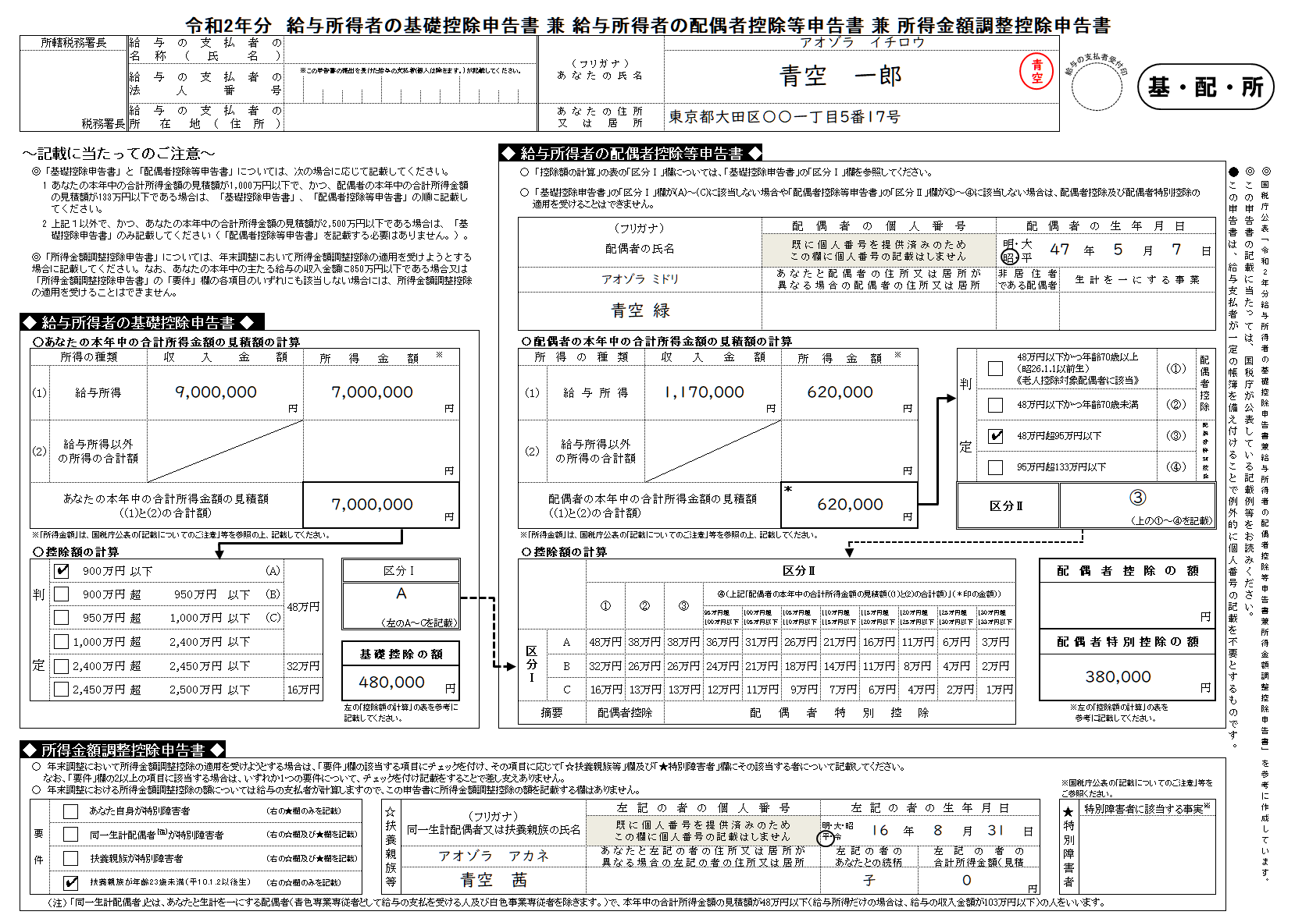

直近の給与明細書等を参考に、
あなたの本年中の収入金額を見積もって「収入金額等」欄に記入します。
所得金額の計算は
下表を参照してください^{※1}

控除の対象となる配偶者について記載します
配偶者が非居住者である場合 ・「非居住者である配偶者」欄⇒○ ※親族関係書類の添付要 （提出済は除く） ・「生計を一にする事実」欄⇒送金額 ※送金関係書類の添付要

「公的年金等」はここに含めて計算してください^{※2}
計算は下表をご参照ください
また、源泉分離課税により納税が完結するものや、確定申告しないことを選択した所得は、ここには含みません^{※3}

「区分Ⅰ」と「区分Ⅱ」をもとに
「配偶者控除の額」又は 「配偶者特別控除の額」を求めます
配偶者控除等の
適用を受けない場合、
区分Ⅰ欄は記載不要

年末調整の対象となる給与の収入金額が850万円超、かつ、
本人もしくは扶養親族等が特別障害者、又は扶養親族が23歳未満の場合に、この欄を記入します
障害者手帳等の種類と交付年月日、
障害の程度等を記入します
「扶養控除等申告書」に記載した特別障害者と同一の場合は、「扶養控除等申告書のとおり」と記載します

複数該当する場合は、いずれか一つに✔を付します

※1 給与所得の金額
俸給、給料、賞与や賃金（パートタイマーやアルバイトとして支払を受けるものを含みます。）は給与所得となります。
給与所得の金額は、給与等の収入金額から給与所得控除額を控除した残額で、次の表により求めた金額となります。なお、所得金額調整控除の適用がある場合には、適用後の所得金額になります。
※2 公的年金等の金額
公的年金等は雑所得として、「給与所得以外の所得の合計額」に含めて計算します。
公的年金等に係る所得は「収入金額から公的年金等控除額を控除した残額」で、公的年金等控除額は次のとおりです。
※3 給与所得以外の所得
給与所得以外の所得には、次のものがあります
① 事業所得
② 雑所得
③ 配当所得
④ 不動産所得
⑤ 退職所得
⑥ ①から⑤以外の所得
譲渡所得・山林所得・一時所得・利子所得等

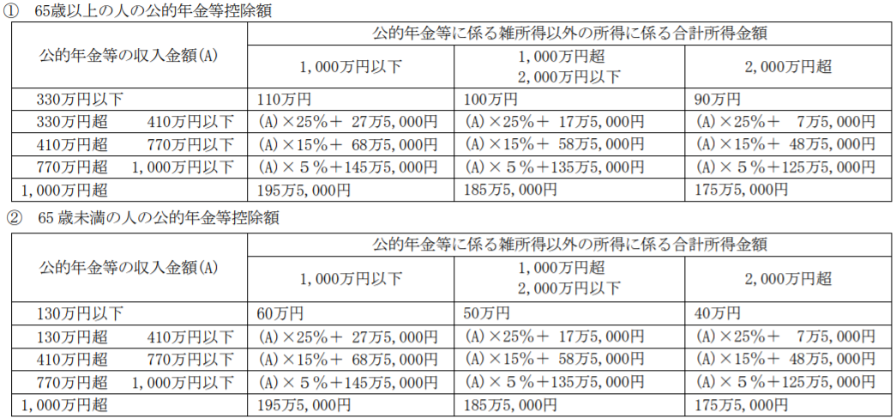

 | 参考：国税庁《記載例》令和2年分給与所得者の基礎控除申告書兼給与所得者の配偶者控除等申告書兼所得金額調整控除申告書

②余白記載あり
給与の支払者受付印
令和2年分 給与所得者の基礎控除申告書 兼 給与所得者の配偶者控除等申告書 兼 所得金額調整控除申告書
所轄税務署長 |  |  |  |  | 給与の支払者の 名称 （ 氏 名 ） |  |  |  |  |  |  |  |  |  |  |  |  | （ フ リ ガ ナ ） あ な た の 氏 名
 |  |  |  |  |  |  |  |  |  |  |  |  |  |  |  |  |  |  |  |  |  |  |  |  |  |  |  |  |  |  |  |  |  |  |  |  |  | ㊞
基・配・所
 |  |  |  |  | 給与の支払者の 法 人 番 号 |  |  |  |  | ※この申告書の提出を受けた給与の支払者(個人は除きます。）が記載してください。

 |  |  |  |  | 給与の支払者の 所 在 地（住所） |  |  |  |  |  |  |  |  |  |  |  |  | あ な た の 住 所 又 は 居 所
税務署長

～記載に当たってのご注意～ |  |  |  |  |  |  |  |  |  |  |  |  |  |  |  | ◆ 給与所得者の配偶者控除等申告書 ◆

 | ◎「基礎控除申告書」と「配偶者控除等申告書」については、次の場合に応じて記載してください。 |  |  |  |  |  |  |  |  |  |  |  |  |  |  |  | ○ 「控除額の計算」の表の「区分Ⅰ」欄については、「基礎控除申告書」の「区分Ⅰ」欄を参照してください。 |  |  |  |  |  |  |  |  |  |  |  |  |  |  |  |  |  |  |  |  |  |  |  |  |  |  |  |  |  | ● | ◎ | ◎
 | 1 | あなたの本年中の合計所得金額の見積額が1,000万円以下で、かつ、配偶者の本年中の合計所得金額の見積額が133万円以下である場合は、「基礎控除申告書」、「配偶者控除等申告書」の順に記載してください。 |  |  |  |  |  |  |  |  |  |  |  |  |  |  | ○ 「基礎控除申告書」の「区分Ⅰ」欄が(A)～(C)に該当しない場合や「配偶者控除等申告書」の「区分Ⅱ」欄が①～④に該当しない場合は、配偶者控除及び配偶者特別控除の 適用を受けることはできません。 |  |  |  |  |  |  |  |  |  |  |  |  |  |  |  |  |  |  |  |  |  |  |  |  |  |  |  |  |  | この申告書は、一定の記載をした場合に利用できる、個人番号の記載を不要とするものです。 | この申告書の記載に当たっては、国税庁が公表している記載例等をお読みください。 | 国税庁公表「令和2年分給与所得者の基礎控除申告書兼給与所得者の配偶者控除等申告書兼所得金額調整控除申告書」を参考に作成しています。

 | 2 | 上記１以外で、かつ、あなたの本年中の合計所得金額の見積額が2,500万円以下である場合は、「基礎控除申告書」のみ記載してください（「配偶者控除等申告書」を記載する必要はありません。）。 |  |  |  |  |  |  |  |  |  |  |  |  |  |  | （フリガナ） |  |  |  |  |  |  |  |  | 配偶者の個人番号 |  |  |  |  |  |  |  |  |  |  | 配偶者の生年月日
 |  |  |  |  |  |  |  |  |  |  |  |  |  |  |  |  |  |  |  |  |  |  |  |  |  | 既に個人番号を提供済みのため この欄に個人番号の記載はしません |  |  |  |  |  |  |  |  |  |  | 明・大 昭・平 |  |  |  | 年 |  | 月 |  |  | 日
 |  |  |  |  |  |  |  |  |  |  |  |  |  |  |  |  | 配偶者の氏名

 | ◎「所得金額調整控除申告書」については、年末調整において所得金額調整控除の適用を受けようとする場合に記載してください。なお、あなたの本年中の主たる給与の収入金額に850万円以下である場合又は「所得金額調整控除申告書」の「要件」欄の各項目のいずれにも該当しない場合には、所得金額調整控除の適用を受けることはできません。
 |  |  |  |  |  |  |  |  |  |  |  |  |  |  |  |  |  |  |  |  |  |  |  |  |  | あなたと配偶者の住所又は居所が 異なる場合の配偶者の住所又は居所 |  |  |  |  |  |  |  |  |  |  | 非居住者 である配偶者 |  |  | 生計を一にする事実

◆ 給与所得者の基礎控除申告書 ◆

 | ○あなたの本年中の合計所得金額の見積額の計算 |  |  |  |  |  |  |  |  |  |  |  |  |  |  |  | 〇配偶者の本年中の合計所得金額の見積額の計算
 | 所得の種類 |  |  |  |  | 収入金額 |  |  |  |  | 所得金額※ |  |  |  |  |  | 所得の種類 |  |  |  |  | 収入金額 |  |  |  |  | 所得金額※ |  |  |  |  |  |  |  | 判定 |  |  | 48万円以下かつ年齢70歳以上 （昭26.1.1以前生） 《老人控除対象配偶者に該当》 |  |  |  |  |  | (①) |  | 配偶者控除
 | (1) | 給与所得 |  |  |  |  |  |  |  | 円 |  |  |  |  | 円 |  | (1) |  | 給与所得 |  |  |  |  |  |  | 円 |  |  |  |  |  | 円
 |  |  |  |  |  |  |  |  |  |  |  |  |  |  |  |  |  |  |  |  |  |  |  |  |  |  |  |  |  |  |  |  |  |  |  |  |  | 48万円以下かつ年齢70歳未満 |  |  |  |  |  | (②)
 | (2) | 給与所得以外 の所得の合計額 |  |  |  |  |  |  |  |  |  |  |  |  | 円 |  | (2) |  | 給与所得以外 の所得の合計額 |  |  |  |  |  |  |  |  |  |  |  |  | 円 |  |  |  |  |  | 48万円超95万円以下 |  |  |  |  |  | (③) |  | 配偶者特別控除
 |  |  |  |  |  |  |  |  |  |  |  |  |  |  |  |  |  |  |  |  |  |  |  |  |  |  |  |  |  |  |  |  |  |  |  |  |  | 95万円超133万円以下 |  |  |  |  |  | (④)
 | あなたの本年中の合計所得金額の見積額 （(1)と(2)の合計額） |  |  |  |  |  |  |  |  |  |  |  |  |  | 円 |  | 配偶者の本年中の合計所得金額の見積額 （(1)と(2)の合計額） |  |  |  |  |  |  |  |  |  | ＊ |  |  |  |  | 円 |  |  | 区分Ⅱ
 |  |  |  |  |  |  |  |  |  |  |  |  |  |  |  |  |  |  |  |  |  |  |  |  |  |  |  |  |  |  |  |  |  |  |  |  |  |  |  | （上の①～④を記載）
 | ※「所得金額」は、国税庁公表の「記載についてのご注意」等を参照の上、記載してください。 |  |  |  |  |  |  |  |  |  |  |  |  |  |  |  | ※「所得金額」は、国税庁公表の「記載についてのご注意」等を参照の上、記載してください。

 | ○控除額の計算 |  |  |  |  |  |  |  |  |  |  |  |  |  |  |  | 〇控除額の計算
 | 判定 |  | 900万円 |  | 以下 |  |  |  | (A) | 48万円 |  | 区分Ⅰ |  |  |  |  |  |  |  | 区分Ⅱ |  |  |  |  |  |  |  |  |  |  |  |  |  |  |  |  |  |  | 配偶者控除の額
 |  |  | 900万円 |  | 超 |  | 950万円 | 以下 | (B) |  |  |  |  |  |  |  |  |  |  | ① | ② |  | ③ | ④（上記「配偶者の本年中の合計所得金額の見積額（(1)と(2)の合計額）」（＊印の金額）） |  |  |  |  |  |  |  |  |  |  |  |  |  |  |  |  |  |  |  |  |  | 円
 |  |  | 950万円 |  | 超 |  | 1,000万円 | 以下 | (C) |  |  | （左のA～Cを記載） |  |  |  |  |  |  |  |  |  |  |  | 95万円超 100万円以下 | 100万円超 105万円以下 |  | 105万円超 110万円以下 |  | 110万円超 115万円以下 |  | 115万円超 120万円以下 | 120万円超 125万円以下 |  | 125万円超 130万円以下 |  | 130万円超 133万円以下
 |  |  | 1,000万円 |  | 超 |  | 2,400万円 | 以下 |  |  |  |  |  |  |  |  | 区分Ⅰ |  | A | 48万円 | 38万円 |  | 38万円 | 36万円 | 31万円 |  | 26万円 |  | 21万円 |  | 16万円 | 11万円 |  | 6万円 |  | 3万円 |  |  | 配偶者特別控除の額
 |  |  |  |  |  |  |  |  |  |  |  | 基礎控除の額
 |  |  | 2,400万円 |  | 超 |  | 2,450万円 | 以下 |  | 32万円 |  |  |  |  |  |  |  |  | B | 32万円 | 26万円 |  | 26万円 | 24万円 | 21万円 |  | 18万円 |  | 14万円 |  | 11万円 | 8万円 |  | 4万円 |  | 2万円 |  |  |  |  |  |  |  |  |  | 円
 |  |  |  |  |  |  |  |  |  |  |  |  |  |  | 円
 |  |  | 2,450万円 |  | 超 |  | 2,500万円 | 以下 |  | 16万円 |  |  |  |  |  |  |  |  | C | 16万円 | 13万円 |  | 13万円 | 12万円 | 11万円 |  | 9万円 |  | 7万円 |  | 6万円 | 4万円 |  | 2万円 |  | 1万円
 |  |  |  |  |  |  |  |  |  |  |  | 左の「控除額の計算」の表を参考に記載してください。 |  |  |  |  | 摘要 |  |  | 配偶者控除 |  |  | 配偶者特別控除 |  |  |  |  |  |  |  |  |  |  |  |  |  |  |  | ※左の「控除額の計算」の表を 参考に記載してください。

◆ 所得金額調整控除申告書 ◆
 | ○ 年末調整において所得金額調整控除の適用を受けようとする場合は、「要件」欄の該当する項目にチェックを付け、その項目に応じて「☆扶養親族等」欄及び「★特別障害者」欄にその該当する者について記載してください。 なお、「要件」欄の2以上の項目に該当する場合は、いずれか1つの要件について、チェックを付け記載をすることで差し支えありません。 ○ 年末調整における所得金額調整控除の額については給与の支払者が計算しますので、この申告書に所得金額調整控除の額を記載する欄はありません。 |  |  |  |  |  |  |  |  |  |  |  |  |  |  |  |  |  |  |  |  |  |  |  |  |  |  |  |  |  |  |  |  |  |  |  |  |  |  | ※国税庁公表の「記載についてのご注意」等をご参照ください。
 | 要件 |  |  | あなた自身が特別障害者 |  |  |  |  | （右の★欄のみを記載） |  |  |  | ☆扶養親族等 | （フリガナ） |  |  |  |  |  | 左記の者の個人番号 |  |  |  |  |  |  |  |  | 左記の者の生年月日 |  |  |  |  |  |  |  |  |  |  | ★特別障害者 | 特別障害者に該当する事実※
 |  |  |  |  |  |  |  |  |  |  |  |  |  |  |  |  |  |  |  | 既に個人番号を提供済みのため この欄に個人番号の記載はしません |  |  |  |  |  |  |  |  | 明・大・昭 平・令 |  |  | 年 |  |  | 月 |  |  | 日
 |  |  |  | 同一生計配偶者（注）が特別障害者 |  |  |  |  | （右の☆欄及び★欄を記載） |  |  |  |  | 同一生計配偶者又は扶養親族の氏名

 |  |  |  | 扶養親族が特別障害者 |  |  |  |  | （右の☆欄及び★欄を記載） |  |  |  |  |  |  |  |  |  |  | あなたと左記の者の住所又は居所が 異なる場合の左記の者の住所又は居所 |  |  |  |  |  |  |  |  | 左記の者の あなたとの続柄 |  |  |  | 左記の者の 合計所得金額（見積額）
 |  |  |  |  |  |  |  |  |  |  |  |  |  |  |  |  |  |  |  |  |  |  |  |  |  |  |  |  |  |  |  |  |  |  |  |  |  | 円
 |  |  |  | 扶養親族が年齢23歳未満（平10.1.2以後生） |  |  |  |  | （右の☆欄のみを記載）

 |  | （注） | 「同一生計配偶者」とは、あなたと生計を一にする配偶者（青色専業専従者として給与の支払を受ける人及び白色事業専従者を除きます。）で、本年中の合計所得金額の見積額が48万円以下（給与所得だけの場合は、給与の収入金額が103万円以下）の人をいいます。

 |  |  |  |  |  |  |  |  |  |  |  |  |  |  |  |  |  |  |  |  |  |  |  |  |  |  | ※ | 申告者 |  | マイナンバー（個人番号）については給与支払者に提供済みのマイナンバーと相違ございません。 |  |  |  |  |  |  |  |  |  |  |  | あなたの 署名又は 押印 |  |  | 給与 支払者 |  | 給与支払者 確認済み押印
※ すでに提出済みであるマイナンバーと相違ないため、マイナンバーをこの申告書上に記載しないときは、申告者がその旨を確認して署名又は押印してください。
 | 給与支払者欄は、給与支払者が既に提出済みのマイナンバーを確認していることを示すための押印欄です。ここは給与支払者側が押印することでその旨の意思表示をします。

②書き方
氏名、住所（年末時の）を
記入し、押印してください
直近の給与明細書等を参考に、
配偶者の本年中の収入金額を見積もって「収入金額等」欄に記入します^{※1}
公的年金は(2)に含めます^{※2}
この欄は、年末調整において配偶者控除又は配偶者特別控除を受けようとする場合に記入してください
あなたのその年分の合計所得金額の見積額が1,000万円（給与所得だけの場合は、給与の収入金額が1,195万円（所得金額調整控除ありの場合は1,210万円））を超える場合又は 配偶者の合計所得の見積額が133万円（給与所得だけの場合は、給与の収入金額が2,015,999円）を超える場合は、
配偶者控除及び配偶者特別控除の適用を受けることができません
[記載の仕方] マイナンバーを記載しない場合＋余白記載ありの場合

この欄は、給与所得者のほとんどが提出の対象となります
（本年中の合計所得金額の見積額が2,500万円以下の方が対象）
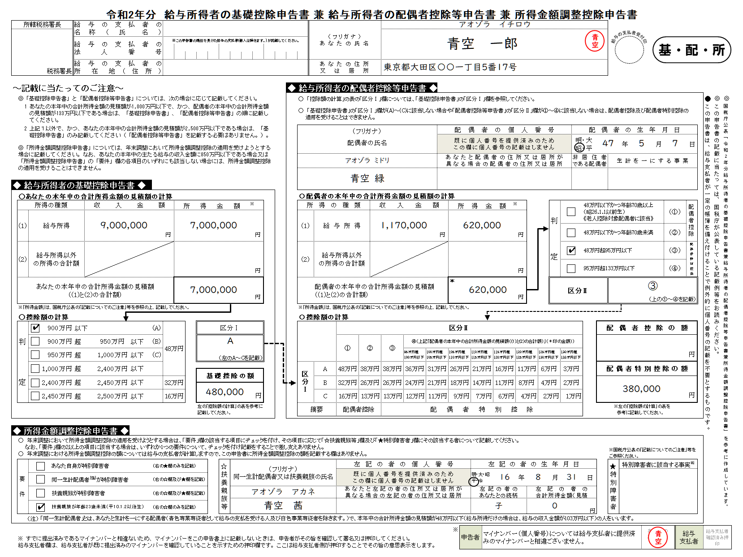

直近の給与明細書等を参考に、
あなたの本年中の収入金額を見積もって「収入金額等」欄に記入します。
所得金額の計算は
下表を参照してください^{※1}

控除の対象となる配偶者について記載します
配偶者が非居住者である場合 ・「非居住者である配偶者」欄⇒○ ※親族関係書類の添付要 （提出済は除く） ・「生計を一にする事実」欄⇒送金額 ※送金関係書類の添付要

「公的年金等」はここに含めて計算してください^{※2}
計算は下表をご参照ください
また、源泉分離課税により納税が完結するものや、確定申告しないことを選択した所得は、ここには含みません^{※3}

「区分Ⅰ」と「区分Ⅱ」をもとに
「配偶者控除の額」又は 「配偶者特別控除の額」を求めます
配偶者控除等の
適用を受けない場合、
区分Ⅰ欄は記載不要

年末調整の対象となる給与の収入金額が850万円超、かつ、
本人もしくは扶養親族等が特別障害者、又は扶養親族が23歳未満の場合に、この欄を記入します
障害者手帳等の種類と交付年月日、
障害の程度等を記入します
「扶養控除等申告書」に記載した特別障害者と同一の場合は、「扶養控除等申告書のとおり」と記載します

複数該当する場合は、いずれか一つに✔を付します
すでに別の方法でマイナンバーを提出しており、提出分に相違なければ、押印します（一定の場合には、不要）

※1 給与所得の金額
俸給、給料、賞与や賃金（パートタイマーやアルバイトとして支払を受けるものを含みます。）は給与所得となります。
給与所得の金額は、給与等の収入金額から給与所得控除額を控除した残額で、次の表により求めた金額となります。なお、所得金額調整控除の適用がある場合には、適用後の所得金額になります。
※2 公的年金等の金額
公的年金等は雑所得として、「給与所得以外の所得の合計額」に含めて計算します。
公的年金等に係る所得は「収入金額から公的年金等控除額を控除した残額」で、公的年金等控除額は次のとおりです。
※3 給与所得以外の所得
給与所得以外の所得には、次のものがあります
① 事業所得
② 雑所得
③ 配当所得
④ 不動産所得
⑤ 退職所得
⑥ ①から⑤以外の所得
譲渡所得・山林所得・一時所得・利子所得等

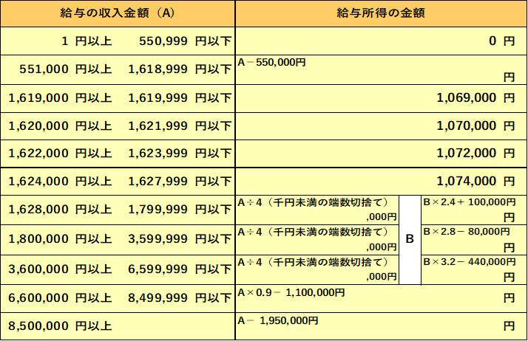

 | 参考：国税庁《記載例》令和2年分給与所得者の基礎控除申告書兼給与所得者の配偶者控除等申告書兼所得金額調整控除申告書

③マイナンバーあり
給与の支払者受付印
令和2年分 給与所得者の基礎控除申告書 兼 給与所得者の配偶者控除等申告書 兼 所得金額調整控除申告書
所轄税務署長 |  |  |  |  | 給与の支払者の 名称 （ 氏 名 ） |  |  |  |  |  |  |  |  |  |  |  |  | （ フ リ ガ ナ ） あ な た の 氏 名
 |  |  |  |  |  |  |  |  |  |  |  |  |  |  |  |  |  |  |  |  |  |  |  |  |  |  |  |  |  |  |  |  |  |  |  | ㊞
基・配・所
 |  |  |  |  | 給与の支払者の 法 人 番 号 |  |  |  |  | ※この申告書の提出を受けた給与の支払者(個人は除きます。）が記載してください。

 |  |  |  |  | 給与の支払者の 所 在 地（住所） |  |  |  |  |  |  |  |  |  |  |  |  | あ な た の 住 所 又 は 居 所
税務署長

～記載に当たってのご注意～ |  |  |  |  |  |  |  |  |  |  |  |  |  |  |  | ◆ 給与所得者の配偶者控除等申告書 ◆

 | ◎「基礎控除申告書」と「配偶者控除等申告書」については、次の場合に応じて記載してください。 |  |  |  |  |  |  |  |  |  |  |  |  |  |  |  | ○ 「控除額の計算」の表の「区分Ⅰ」欄については、「基礎控除申告書」の「区分Ⅰ」欄を参照してください。 |  |  |  |  |  |  |  |  |  |  |  |  |  |  |  |  |  |  |  |  |  |  |  |  |  | ◎ | ◎
 | 1 | あなたの本年中の合計所得金額の見積額が1,000万円以下で、かつ、配偶者の本年中の合計所得金額の見積額が133万円以下である場合は、「基礎控除申告書」、「配偶者控除等申告書」の順に記載してください。 |  |  |  |  |  |  |  |  |  |  |  |  |  |  | ○ 「基礎控除申告書」の「区分Ⅰ」欄が(A)～(C)に該当しない場合や「配偶者控除等申告書」の「区分Ⅱ」欄が①～④に該当しない場合は、配偶者控除及び配偶者特別控除の 適用を受けることはできません。 |  |  |  |  |  |  |  |  |  |  |  |  |  |  |  |  |  |  |  |  |  |  |  |  |  | この申告書の記載に当たっては、国税庁が公表している記載例等をお読みください。 | 国税庁公表「令和2年分給与所得者の基礎控除申告書兼給与所得者の配偶者控除等申告書兼所得金額調整控除申告書」を参考に作成しています。

 | 2 | 上記１以外で、かつ、あなたの本年中の合計所得金額の見積額が2,500万円以下である場合は、「基礎控除申告書」のみ記載してください（「配偶者控除等申告書」を記載する必要はありません。）。 |  |  |  |  |  |  |  |  |  |  |  |  |  |  | （フリガナ） |  |  |  |  |  |  |  |  | 配偶者の個人番号 |  |  |  |  |  |  |  |  | 配偶者の生年月日
 |  |  |  |  |  |  |  |  |  |  |  |  |  |  |  |  |  |  |  |  |  |  |  |  |  |  |  |  |  |  |  |  |  |  | 明・大 昭・平 |  |  |  | 年 | 月 |  | 日
 |  |  |  |  |  |  |  |  |  |  |  |  |  |  |  |  | 配偶者の氏名

 | ◎「所得金額調整控除申告書」については、年末調整において所得金額調整控除の適用を受けようとする場合に記載してください。なお、あなたの本年中の主たる給与の収入金額に850万円以下である場合又は「所得金額調整控除申告書」の「要件」欄の各項目のいずれにも該当しない場合には、所得金額調整控除の適用を受けることはできません。
 |  |  |  |  |  |  |  |  |  |  |  |  |  |  |  |  |  |  |  |  |  |  |  |  |  | あなたと配偶者の住所又は居所が 異なる場合の配偶者の住所又は居所 |  |  |  |  |  |  |  |  | 非居住者 である配偶者 |  |  | 生計を一にする事実

◆ 給与所得者の基礎控除申告書 ◆

 | ○あなたの本年中の合計所得金額の見積額の計算 |  |  |  |  |  |  |  |  |  |  |  |  |  |  |  | 〇配偶者の本年中の合計所得金額の見積額の計算
 | 所得の種類 |  |  |  |  | 収入金額 |  |  |  |  | 所得金額※ |  |  |  |  |  | 所得の種類 |  |  |  |  | 収入金額 |  |  |  |  | 所得金額※ |  |  |  |  |  | 判定 |  |  | 48万円以下かつ年齢70歳以上 （昭26.1.1以前生） 《老人控除対象配偶者に該当》 |  |  |  |  | (①) | 配偶者控除
 | (1) | 給与所得 |  |  |  |  |  |  |  | 円 |  |  |  |  | 円 |  | (1) |  | 給与所得 |  |  |  |  |  |  | 円 |  |  |  | 円
 |  |  |  |  |  |  |  |  |  |  |  |  |  |  |  |  |  |  |  |  |  |  |  |  |  |  |  |  |  |  |  |  |  |  |  | 48万円以下かつ年齢70歳未満 |  |  |  |  | (②)
 | (2) | 給与所得以外 の所得の合計額 |  |  |  |  |  |  |  |  |  |  |  |  | 円 |  | (2) |  | 給与所得以外 の所得の合計額 |  |  |  |  |  |  |  |  |  |  | 円 |  |  |  |  |  | 48万円超95万円以下 |  |  |  |  | (③) | 配偶者特別控除
 |  |  |  |  |  |  |  |  |  |  |  |  |  |  |  |  |  |  |  |  |  |  |  |  |  |  |  |  |  |  |  |  |  |  |  | 95万円超133万円以下 |  |  |  |  | (④)
 | あなたの本年中の合計所得金額の見積額 （(1)と(2)の合計額） |  |  |  |  |  |  |  |  |  |  |  |  |  | 円 |  | 配偶者の本年中の合計所得金額の見積額 （(1)と(2)の合計額） |  |  |  |  |  |  |  |  |  | ＊ |  |  | 円 |  |  | 区分Ⅱ
 |  |  |  |  |  |  |  |  |  |  |  |  |  |  |  |  |  |  |  |  |  |  |  |  |  |  |  |  |  |  |  |  |  |  |  |  |  | （上の①～④を記載）
 | ※「所得金額」は、国税庁公表の「記載についてのご注意」等を参照の上、記載してください。 |  |  |  |  |  |  |  |  |  |  |  |  |  |  |  | ※「所得金額」は、国税庁公表の「記載についてのご注意」等を参照の上、記載してください。

 | ○控除額の計算 |  |  |  |  |  |  |  |  |  |  |  |  |  |  |  | 〇控除額の計算
 | 判定 |  | 900万円 |  | 以下 |  |  |  | (A) | 48万円 |  | 区分Ⅰ |  |  |  |  |  |  |  | 区分Ⅱ |  |  |  |  |  |  |  |  |  |  |  |  |  |  |  |  | 配偶者控除の額
 |  |  | 900万円 |  | 超 |  | 950万円 | 以下 | (B) |  |  |  |  |  |  |  |  |  |  | ① | ② |  | ③ | ④（上記「配偶者の本年中の合計所得金額の見積額（(1)と(2)の合計額）」（＊印の金額）） |  |  |  |  |  |  |  |  |  |  |  |  |  |  |  |  |  | 円
 |  |  | 950万円 |  | 超 |  | 1,000万円 | 以下 | (C) |  |  | （左のA～Cを記載） |  |  |  |  |  |  |  |  |  |  |  | 95万円超 100万円以下 | 100万円超 105万円以下 |  | 105万円超 110万円以下 | 110万円超 115万円以下 | 115万円超 120万円以下 | 120万円超 125万円以下 |  | 125万円超 130万円以下 |  | 130万円超 133万円以下
 |  |  | 1,000万円 |  | 超 |  | 2,400万円 | 以下 |  |  |  |  |  |  |  |  | 区分Ⅰ |  | A | 48万円 | 38万円 |  | 38万円 | 36万円 | 31万円 |  | 26万円 | 21万円 | 16万円 | 11万円 |  | 6万円 |  | 3万円 |  |  | 配偶者特別控除の額
 |  |  |  |  |  |  |  |  |  |  |  | 基礎控除の額
 |  |  | 2,400万円 |  | 超 |  | 2,450万円 | 以下 |  | 32万円 |  |  |  |  |  |  |  |  | B | 32万円 | 26万円 |  | 26万円 | 24万円 | 21万円 |  | 18万円 | 14万円 | 11万円 | 8万円 |  | 4万円 |  | 2万円 |  |  |  |  |  |  |  | 円
 |  |  |  |  |  |  |  |  |  |  |  |  |  |  | 円
 |  |  | 2,450万円 |  | 超 |  | 2,500万円 | 以下 |  | 16万円 |  |  |  |  |  |  |  |  | C | 16万円 | 13万円 |  | 13万円 | 12万円 | 11万円 |  | 9万円 | 7万円 | 6万円 | 4万円 |  | 2万円 |  | 1万円
 |  |  |  |  |  |  |  |  |  |  |  | 左の「控除額の計算」の表を参考に記載してください。 |  |  |  |  | 摘要 |  |  | 配偶者控除 |  |  | 配偶者特別控除 |  |  |  |  |  |  |  |  |  |  |  |  |  | ※左の「控除額の計算」の表を 参考に記載してください。

◆ 所得金額調整控除申告書 ◆
 | ○ 年末調整において所得金額調整控除の適用を受けようとする場合は、「要件」欄の該当する項目にチェックを付け、その項目に応じて「☆扶養親族等」欄及び「★特別障害者」欄にその該当する者について記載してください。 なお、「要件」欄の2以上の項目に該当する場合は、いずれか1つの要件について、チェックを付け記載をすることで差し支えありません。 ○ 年末調整における所得金額調整控除の額については給与の支払者が計算しますので、この申告書に所得金額調整控除の額を記載する欄はありません。 |  |  |  |  |  |  |  |  |  |  |  |  |  |  |  |  |  |  |  |  |  |  |  |  |  |  |  |  |  |  |  |  |  |  |  |  | ※国税庁公表の「記載についてのご注意」等をご参照ください。
 | 要件 |  |  | あなた自身が特別障害者 |  |  |  |  | （右の★欄のみを記載） |  |  |  | ☆扶養親族等 | （フリガナ） |  |  |  |  |  | 左記の者の個人番号 |  |  |  |  |  |  |  | 左記の者の生年月日 |  |  |  |  |  |  |  |  |  | ★特別障害者 | 特別障害者に該当する事実※
 |  |  |  |  |  |  |  |  |  |  |  |  |  |  |  |  |  |  |  |  |  |  |  |  |  |  |  | 明・大・昭 平・令 |  | 年 |  |  | 月 |  |  | 日
 |  |  |  | 同一生計配偶者（注）が特別障害者 |  |  |  |  | （右の☆欄及び★欄を記載） |  |  |  |  | 同一生計配偶者又は扶養親族の氏名

 |  |  |  | 扶養親族が特別障害者 |  |  |  |  | （右の☆欄及び★欄を記載） |  |  |  |  |  |  |  |  |  |  | あなたと左記の者の住所又は居所が 異なる場合の左記の者の住所又は居所 |  |  |  |  |  |  |  | 左記の者の あなたとの続柄 |  |  | 左記の者の 合計所得金額（見積額）
 |  |  |  |  |  |  |  |  |  |  |  |  |  |  |  |  |  |  |  |  |  |  |  |  |  |  |  |  |  |  |  |  |  |  |  | 円
 |  |  |  | 扶養親族が年齢23歳未満（平10.1.2以後生） |  |  |  |  | （右の☆欄のみを記載）

 |  | （注） | 「同一生計配偶者」とは、あなたと生計を一にする配偶者（青色専業専従者として給与の支払を受ける人及び白色事業専従者を除きます。）で、本年中の合計所得金額の見積額が48万円以下（給与所得だけの場合は、給与の収入金額が103万円以下）の人をいいます。

③書き方
氏名、住所（年末時の）を
記入し、押印してください
直近の給与明細書等を参考に、
配偶者の本年中の収入金額を見積もって「収入金額等」欄に記入します^{※1}
公的年金は(2)に含めます^{※2}
この欄は、年末調整において配偶者控除又は配偶者特別控除を受けようとする場合に記入してください
あなたのその年分の合計所得金額の見積額が1,000万円（給与所得だけの場合は、給与の収入金額が1,195万円（所得金額調整控除ありの場合は1,210万円））を超える場合又は 配偶者の合計所得の見積額が133万円（給与所得だけの場合は、給与の収入金額が2,015,999円）を超える場合は、
配偶者控除及び配偶者特別控除の適用を受けることができません
[記載の仕方] マイナンバーを記載する場合

この欄は、給与所得者のほとんどが提出の対象となります
（本年中の合計所得金額の見積額が2,500万円以下の方が対象）
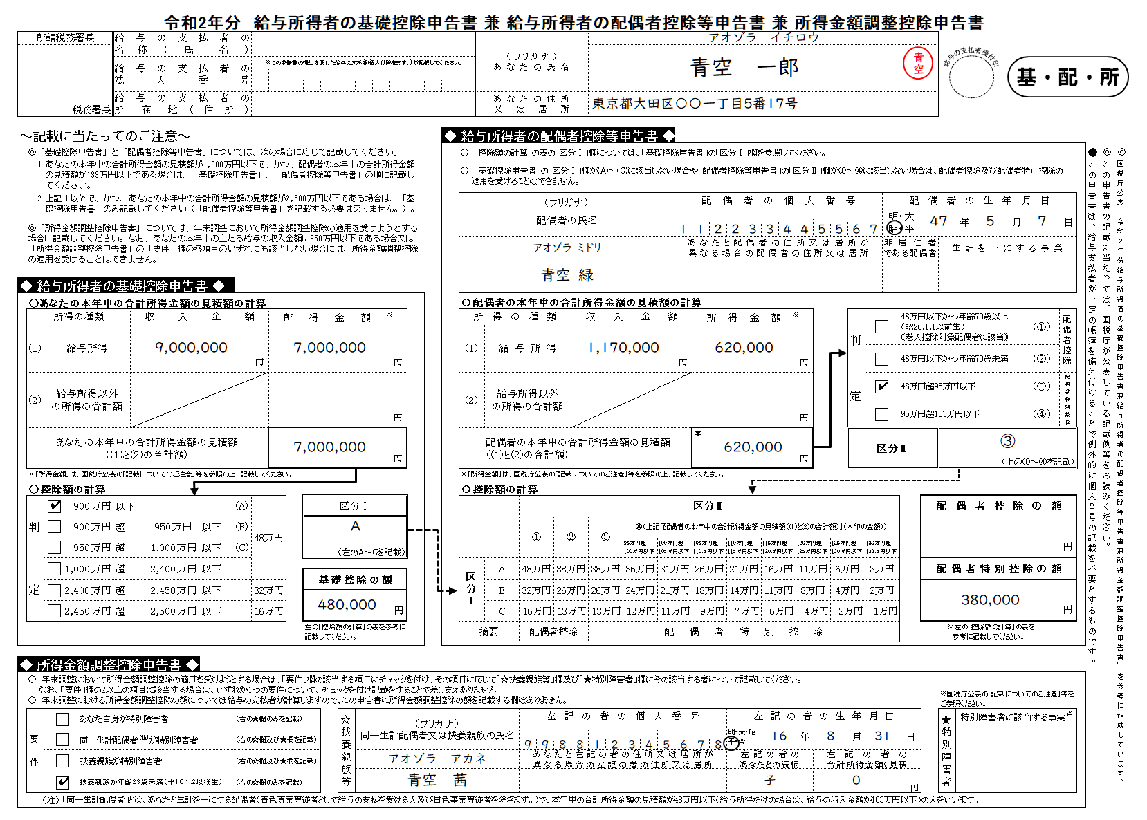

控除の対象となる配偶者の個人番号を、■に記入します
一定要件の下、個人番号の記載を要しない場合があります
直近の給与明細書等を参考に、
あなたの本年中の収入金額を見積もって「収入金額等」欄に記入します。
所得金額の計算は
下表を参照してください^{※1}

控除の対象となる配偶者について記載します
配偶者が非居住者である場合 ・「非居住者である配偶者」欄⇒○ ※親族関係書類の添付要 （提出済は除く） ・「生計を一にする事実」欄⇒送金額 ※送金関係書類の添付要

「公的年金等」はここに含めて計算してください^{※2}
計算は下表をご参照ください
また、源泉分離課税により納税が完結するものや、確定申告しないことを選択した所得は、ここには含みません^{※3}

「区分Ⅰ」と「区分Ⅱ」をもとに
「配偶者控除の額」又は 「配偶者特別控除の額」を求めます
配偶者控除等の
適用を受けない場合、
区分Ⅰ欄は記載不要

年末調整の対象となる給与の収入金額が850万円超、かつ、
本人もしくは扶養親族等が特別障害者、又は扶養親族が23歳未満の場合に、この欄を記入します
「要件」欄でチェックを付けた同一生計配偶者、扶養親族
の個人番号を、■に記入します
一定要件の下、個人番号の記載を要しない場合があります
障害者手帳等の種類と交付年月日、
障害の程度等を記入します
「扶養控除等申告書」に記載した特別障害者と同一の場合は、「扶養控除等申告書のとおり」と記載します

複数該当する場合は、いずれか一つに✔を付します

※1 給与所得の金額
俸給、給料、賞与や賃金（パートタイマーやアルバイトとして支払を受けるものを含みます。）は給与所得となります。
給与所得の金額は、給与等の収入金額から給与所得控除額を控除した残額で、次の表により求めた金額となります。なお、所得金額調整控除の適用がある場合には、適用後の所得金額になります。
※2 公的年金等の金額
公的年金等は雑所得として、「給与所得以外の所得の合計額」に含めて計算します。
公的年金等に係る所得は「収入金額から公的年金等控除額を控除した残額」で、公的年金等控除額は次のとおりです。
※3 給与所得以外の所得
給与所得以外の所得には、次のものがあります
① 事業所得
② 雑所得
③ 配当所得
④ 不動産所得
⑤ 退職所得
⑥ ①から⑤以外の所得
譲渡所得・山林所得・一時所得・利子所得等

 | 参考：国税庁《記載例》令和2年分給与所得者の基礎控除申告書兼給与所得者の配偶者控除等申告書兼所得金額調整控除申告書

